ログイン
じーじばーばおねだりシステム


ろぐいん
ログインＩＤ
 |  | ログイン

パスワード

ログイン

 | バナー広告１ |  |  | ←バナー広告を２～３個

 | 季節のバナー広告１ |  | 季節の広告2

イベント画面
いべんと

とうろく
 |  |  | ← |  | マークを押すとユーザー選択ダイアログが表示される。

 |  |  | ← | 「とうろく」するとイベントが追加される
 |  | れんくん |  | イベントはリンクになっていて押すと、今日の報告画面を開き日付のハッシュタグで絞り込む
 |  |  |  | ⇒日付のハッシュタグで報告を登録・閲覧できる
 | 5/20 うんどうかい
 | 8/1 おたんじょうび
 | 10/1 おゆうぎ会

 |  | ゆいちゃん

 | 5/20 うんどうかい

 |  | おとうさん

 |  | おかあさん

 |  | おじいちゃん

 | 8/1 おたんじょうび

 |  | おばあちゃん

報告画面
きょうのほうこく

きょうのほうこく

ほうこく

 | れんくん 5月1日 「うんどうかいでがんばる」
 | きょうはうんどうかいで、100メートル走1位でした。
 | がんばったでしょう
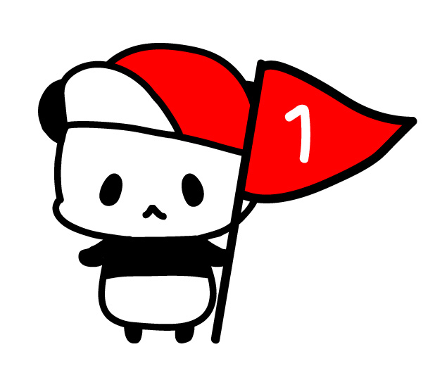


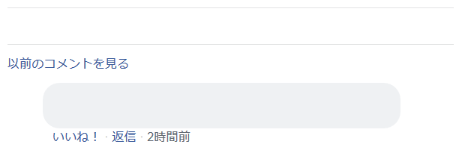
1人

おじいちゃん 1位になれてよかったね。
だれににたのかな。おとうさんかな。

 | れんくん 4月28日「てすとでいいてんすうをとる」
 | きょうはがっこうでてすとがありました。
 | さんすうがくらすでいちばんでした。

ユーザー選択ダイアログ
せんたく
かぞくせんたく

 | ● | れんくん

 | ○ | ゆいちゃん

 | ○ | おとうさん

 | ○ | おかあさん

 | ○ | おじいちゃん

 | ○ | おばあちゃん

PC版メイン画面
いべんと |  |  | きょうのほうこく |  | もくひょう

とうろく
きょうのほうこく
 |  |  |  |  |  | れんくん

ほうこく
 |  |  |  |  |  |  | おじいちゃんにおねだり
 |  |  |  |  |  |  | プレステ４
 |  | れんくん |  |  |  |  | げんざい10いいね/5000いいね

 | 5/20 うんどうかい
 | 8/1 おたんじょうび |  |  |  |  |  | おばあちゃんにおねだり
 | 10/1 おゆうぎ会 |  |  | れんくん 5月1日 「うんどうかいでがんばる」 |  |  | 英語の辞書
 |  |  |  | きょうはうんどうかいで、100メートル走1位でした。 |  |  | げんざい10いいね/300いいね
 |  | ゆいちゃん |  | がんばったでしょう

 | 5/20 うんどうかい |  |  |  |  | ゆいちゃん

 |  | おとうさん |  |  |  |  | おじいちゃんにおねだり
 |  |  |  |  |  |  | 数学ガール
 |  |  |  |  |  |  | げんざい10いいね/300いいね
 |  | おかあさん
1人

 |  | おじいちゃん |  |  | バナー広告１
おじいちゃん 1位になれてよかったね。
だれににたのかな。おとうさんかな。
 | 8/1 おたんじょうび

 |  | おばあちゃん |  |  | バナー広告2

 |  |  |  |  | バナー広告3
 |  |  |  | れんくん 4月28日「てすとでいいてんすうをとる」
 |  |  |  | きょうはがっこうでてすとがありました。
 |  |  |  | さんすうがくらすでいちばんでした。

